5월
● [2022년 5월] 에덴장애인종합복지관 식단표 ●

 | 월 | 화 | 수 | 목 | 금
 | 2 | 3 | 4 | 5 | 6
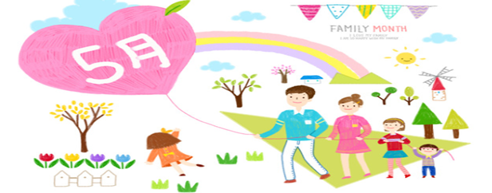
점심 | 잡곡밥 | 잡곡밥 | 중화풍매콤잡채덮밥 |  | 잡곡밥
 | 근대된장국 | 육개장 | 계란파국 |  | 모듬어묵국
 | 함박스테이크&소스 | 가자미버터구이 | 춘권 |  | 쭈꾸미떡볶음
 | 파스타샐러드 | 궁중떡볶이 | 단무지무침 |  | 파래김&양념장
 | 오복지무침 | 오이도라지생채 | 요구르트 |  | 숙주당근무침
 | 포기김치 | 포기김치 | 포기김치 |  | 포기김치
열량 | 578 | 583 | 583 |  | 583
 | 9 | 10 | 11 | 12 | 13
점심 | 잡곡밥 | 잡곡밥 | 잡곡밥 | 잡곡밥 | 잡곡밥
 | 도토리묵국 | 사골우거지탕 | 차돌된장찌개 | 물만두계란국 | 얼갈이된장국
 | 떡갈비구이 | 새송이버섯전 | 동태무조림 | 찹쌀탕수육&소스 | 돈육두루치기
 | 진미채볶음 | 꽈리고추메추리알조림 | 분홍소시지전 | 어묵볶음 | 모듬쌈&쌈장
 | 비름된장무침 | 돌나물초무침 | 고들빼기무침 | 짜사이무침 | 부추양파무침
 | 포기김치 | 포기김치 | 포기김치 | 포기김치 | 포기김치
열량 | 578 | 583 | 575 | 587 | 596
 | 16 | 17 | 18 | 19 | 20
점심 | 잡곡밥 | 잡곡밥 | 잡곡밥 | 잡곡밥 | 잡곡밥
 | 닭곰탕 | 들깨시락국 | 유부장국 | 소고기무국 | 바지락시금치국
 | 새우까스&타르소스 | 소고기버섯불고기 | 단호박카레소스 | 닭고기묵은지찜 | 오징어제육불고기
 | 쫄면야채무침 | 꽈리고추찜 | 가마보꼬조림 | 애호박전 | 가지나물
 | 땅콩조림 | 콩나물매운무침 | 일식양배추샐러드&참깨D | 열대과일샐러드 | 얼갈이겉절이
 | 포기김치 | 포기김치 | 포기김치 | 깍두기 | 포기김치
열량 | 580 | 577 | 588 | 597 | 599
 | 23 | 24 | 25 | 26 | 27
점심 | 잡곡밥 | 잡곡밥 | 잡곡밥 | 잡곡밥 | 잡곡밥
 | 북어계란국 | 소고기미역국 | 설렁탕&소면 | 참치김치찌개 | 건새우무국
 | 돈육숯불고기 | 미트볼토마토소스조림 | 오징어김치전 | 고등어카레구이 | 돼지갈비찜
 | 두부조림 | 명엽채볶음 | 연두부샐러드 | 맛살겨자냉채 | 단호박전
 | 돌나물초무침 | 참나물겉절이 | 오이고추쌈장무침 | 깻잎순나물 | 청경채사과무침
 | 포기김치 | 포기김치 | 깍두기 | 포기김치 | 포기김치
열량 | 599 | 585 | 567 | 582 | 556
 | 30 | 31
점심 | 잡곡밥 | 잡곡밥
 | 순두부찌개 | 부대찌개
 | 닭갈비 | 동그랑땡전
 | 베이컨감자채전 | 미니새송이조림
 | 모듬야채피클 | 오이양파무침
 | 포기김치 | 포기김치
열량 | 594 | 599
◆ 성인 남자 1일 에너지 권장량은 1일 2,400kcal, 여자 에너지 권장량은 1일 2,000kcal입니다. (한국인영양섭취기준, 2005년 한국영양학회) ◆ 중식을 통해서 1일 에너지 권장량의 약 30%를 충족시키는 것을 목표로 합니다. ◆ 원산지 : 돼지고기(국내산), 쇠고기(호주산), 닭고기(국내산), 쌀(국내산), 김치(국내산) ◆ 식단표 작성 : 청밀 영양사 심혜영 에덴장애인종합복지관

